FORM EN
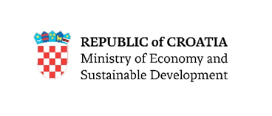

FORM 1. - Notification of expression of interest for inclusion in the list of potential Important Projects of Common European Interest (IPCEI) in the field of microelectronics

 |  | CALL FOR PROPOSAL
 | TO EXPRESS INTEREST
TO BE INCLUDED IN THE LIST OF POTENTIAL IMPORTANT PROJECTS OF COMMON EUROPEAN INTEREST IN THE FIELD OF MICROELECTRONICS

1. Proponent information

Name of project proponent (company name)

Company size

NKD (National Classification of Activities 2007)

OIB

Street and house number

Municipality / city

Zip code

Mobile number

E-mail

Name and surname of the contact person for this call

The function of the contact person for this call

Email of the contact person for this call

The telephone number of the contact person for this call

Date of filling out the application

Summary description of the company (The description must contain description of previous experience in research and development of the relevant field) max 5000 characters

2. General information about the invesment

Areas of interest in IPCEI Microelectronics

Position in Value Chain

Type of investment according to general selection criteria

Location of investment (adress)

NUTS -Nomenclature of territorial units for statistics

Name of Project

Summary description of the investment (The description of the investment must contain a clear indication of why this project is suitable for an IPCEI tender and how it is an R&D&I or FID project) max 5000 characters

Detailed description of project activities max 5000 characters

Expected start of the project

Expected finalisation of the project

The project already started (procurement of goods, execution of works,…)

The project does not support the further use of solid fossil fuels

Strategic Impotrance (description of contribution to national an EU objectives)

3. Project value

Total cost of the investment (without VAT in EUR)

Total contribution of the company in the cost of the investment (without VAT in EUR)

Indicative project cost max 5000 characters

4. Other

Project already submitted for financing from EU funds( if yes- financing source and amount, starting period)

